Gran Premio Miguel Indurain
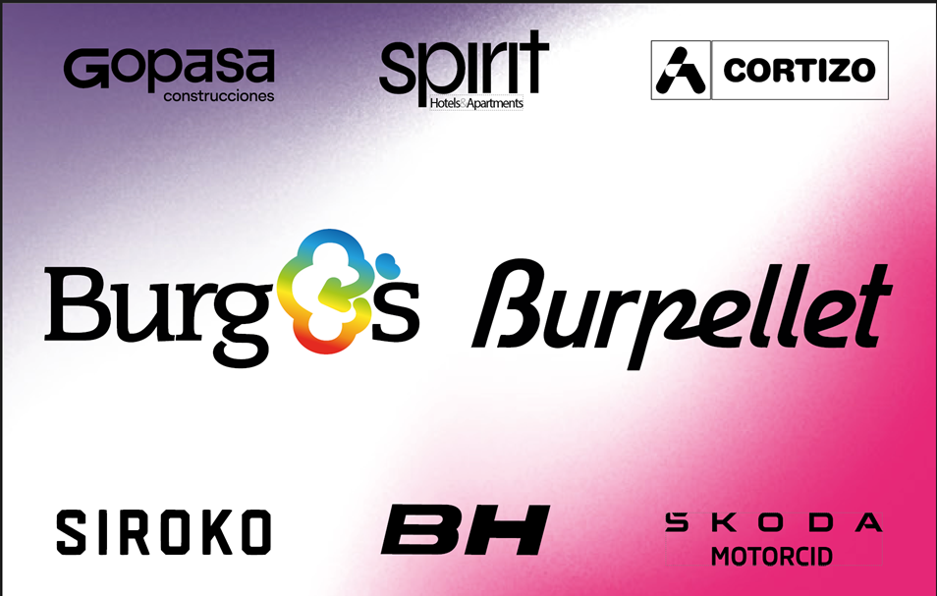

 |  |  | Gran Premio Miguel Indurain 1.Pro

EDICION:2026, Fecha:2026-04-04

Edición 2025
Puertos edición
Nombre | kms | Media | altitud | Distancia a Meta
Alto de Grocin | 3.8 | 4.1 | 585 | 152
Alto de Ibarra | 0.55 | 9.8 | 493 | 148
Alto de Irache | 3.5 | 4 | 573 | 142
Alto de Olejua | 1.2 | 6.8 | 623 | 124
Alto de Eraul | 3.9 | 5.3 | 586 | 99
Alto de Muru | 1.6 | 4 | 603 | 95
Alto de Ibarra | 0.55 | 9.8 | 506 | 91
Embalse de Alloz | 1.2 | 6.2 | 486 | 74
Alto de Arradia | 2.5 | 4.7 | 617 | 69
Alto de Guirguillano | 2.7 | 5.8 | 699 | 64
Alto de Lezáun | 3.9 | 5.6 | 734 | 46
Alto de Muru | 1.6 | 4 | 604 | 32
Alto de Ibarra | 0.55 | 9.8 | 507 | 29
Alto de Irache | 3.5 | 4 | 569 | 22
Alto de Eraul | 3.9 | 5.3 | 645 | 9
Alto de Muru | 1.6 | 4 | 596 | 4
Alto de Ibarra | 0.55 | 9.8 | 497 | 1
Resumen:

1.6 km solo | Participacion:(393, 393) | Desnivel: 3351m | 203.9km | 40.794km/h
 |  |  |  |  | PUNTOS UCI POR EQUIPO
TOP 10 |  |  |  |  | team_name | uci_points
 |  |  |  |  | Lidl - Trek | 330
rank | rider_name | time | team_name | specialties | Caja Rural - Seguros RGA | 261
1 | Nys Thibau | 4:59:54 | Lidl - Trek | hills:736, one_day_races:670 | Cofidis | 88
2 | Molenaar Alex | 4:59:57 | Caja Rural - Seguros RGA | hills:381, gc:299 | UAE Team Emirates - XRG | 85
3 | Bagioli Andrea | 4:59:57 | Lidl - Trek | one_day_races:1599, hills:1230 | Tudor Pro Cycling Team | 73
4 | Silva Guillermo Thomas | 5:00:01 | Caja Rural - Seguros RGA | one_day_races:493, hills:482 | EF Education - EasyPost | 73
5 | Aranburu Alex | 5:00:01 | Cofidis | one_day_races:2594, hills:2590 | XDS Astana Team | 55
6 | Hirschi Marc | 5:00:01 | Tudor Pro Cycling Team | one_day_races:5345, hills:2490 | Equipo Kern Pharma | 40
7 | Großschartner Felix | 5:00:03 | UAE Team Emirates - XRG | gc:2863, climber:1732 | Team TotalEnergies | 36
8 | Velasco Simone | 5:00:03 | XDS Astana Team | one_day_races:2110, hills:1625 | Team Jayco AlUla | 20
9 | Baudin Alex | 5:00:03 | EF Education - EasyPost | gc:510, one_day_races:421 | Arkéa - B&B Hotels | 15
10 | Miquel Pau | 5:00:03 | Equipo Kern Pharma | hills:687, one_day_races:520 | Team Picnic PostNL | 11
 |  |  |  |  | Movistar Team | 10
RESULTADO BURGOS |  |  |  |  | Burgos Burpellet BH | 10
rank | rider_name | time | uci_points | breakaway_kms | Team Polti VisitMalta | 8
20 | Díaz José Manuel | 5:00:16 | 5 | 0 | Red Bull - BORA - hansgrohe | 5
25 | Okamika Ander | 5:00:29 | 5 | 0 | Anicolor / Tien 21 | 0
45 | Faura José Luis | 5:01:08 | 0 | 0 | Feirense - Beeceler | 0
52 | Fagúndez Eric Antonio | 5:01:52 | 0 | 0 | Euskaltel - Euskadi | 0
64 | Fernández Sinuhé | 5:05:00 | 0 | 0 | Illes Balears Arabay | 0
68 | de la Calle Hugo | 5:06:43 | 0 | 0
114 | Sainbayar Jambaljamts | 5:19:14 | 0 | 133

Edición 2024
Puertos edición
Nombre | kms | Media | altitud | Distancia a Meta
Alto de Eraul | 4 | 5.4 | 654 | 101
Alto Guirguillano | 2.8 | 5.8 | 712 | 66
Alto de Lezaun | 3.9 | 5.4 | 773 | 48
Alto de Eraul | 4 | 5.4 | 654 | 10
Resumen:

Sprint à deux | Participacion:(381, 381) | Desnivel: 3178m | 198.1km | 40.183km/h
 |  |  |  |  | PUNTOS UCI POR EQUIPO
TOP 10 |  |  |  |  | team_name | uci_points
 |  |  |  |  | UAE Team Emirates | 235
rank | rider_name | time | team_name | specialties | Team dsm-firmenich PostNL | 160
1 | McNulty Brandon | 4:55:48 | UAE Team Emirates | gc:2888, time_trial:2391 | Lotto Dstny | 150
2 | Van Gils Maxim | 4:55:48 | Lotto Dstny | one_day_races:1800, climber:1300 | Cofidis | 100
3 | Onley Oscar | 4:55:50 | Team dsm-firmenich PostNL | gc:1911, climber:1626 | EF Education - EasyPost | 96
4 | Izagirre Ion | 4:55:54 | Cofidis | gc:5471, climber:4714 | Astana Qazaqstan Team | 75
5 | Ryan Archie | 4:55:56 | EF Education - EasyPost | climber:472, gc:346 | Arkéa - B&B Hotels | 66
6 | Battistella Samuele | 4:56:04 | Astana Qazaqstan Team | hills:770, one_day_races:614 | TotalEnergies | 50
7 | Champoussin Clément | 4:56:04 | Arkéa - B&B Hotels | climber:1570, one_day_races:1188 | BORA - hansgrohe | 43
8 | Cras Steff | 4:56:04 | TotalEnergies | gc:1066, climber:946 | Equipo Kern Pharma | 38
9 | Schachmann Maximilian | 4:56:04 | BORA - hansgrohe | gc:2211, time_trial:1979 | Caja Rural - Seguros RGA | 35
10 | Barceló Fernando | 4:56:04 | Caja Rural - Seguros RGA | hills:697, one_day_races:526 | Team Jayco AlUla | 20
 |  |  |  |  | Movistar Team | 15
RESULTADO BURGOS |  |  |  |  | Lidl - Trek | 11
rank | rider_name | time | uci_points | breakaway_kms | Q36.5 Pro Cycling Team | 10
53 | Fernández Sinuhé | 4:58:57 | 0 | 0 | Team Polti Kometa | 5
56 | Díaz José Manuel | 4:59:05 | 0 | 0 | Decathlon AG2R La Mondiale Team | 5
57 | Ezquerra Jesús | 4:59:05 | 0 | 0 | Euskaltel - Euskadi | 3
100 | Bol Jetse | 5:06:11 | 0 | 125 | Sabgal / Anicolor | 3
104 | Chumil Sergio Geovani | 5:13:31 | 0 | 0 | Burgos - BH | 0
 | Delgado David | 5:13:32 | 0 | 0 | Illes Balears Arabay Cycling | 0
 | Vacek Karel | 5:13:32 | 0 | 0 | Israel - Premier Tech | 0

Edición 2023
Puertos edición
Nombre | kms | Media | altitud | Distancia a Meta
Alto de Eraul | 3.8 | 5.5 | 646 | 100
Alto Guirguillano | 2.8 | 5.9 | 711 | 64
Alto de Lezaun | 3.9 | 5.4 | 773 | 46
Alto de Eraul | 3.8 | 5.5 | 646 | 10
Resumen:

1.9 km solo | Participacion:(297, 297) | Desnivel: 3445m | 203.2km | 39.45km/h
 |  |  |  |  | PUNTOS UCI POR EQUIPO
TOP 10 |  |  |  |  | team_name | uci_points
 |  |  |  |  | Cofidis | 208
rank | rider_name | time | team_name | specialties | BORA - hansgrohe | 155
1 | Izagirre Ion | 5:09:05 | Cofidis | gc:5471, climber:4714 | Trek - Segafredo | 128
2 | Higuita Sergio | 5:09:07 | BORA - hansgrohe | climber:2478, gc:2350 | Movistar Team | 103
3 | Skjelmose Mattias | 5:09:18 | Trek - Segafredo | gc:2385, climber:2316 | Lotto Dstny | 103
4 | Kron Andreas | 5:09:25 | Lotto Dstny | hills:1084, climber:930 | Equipo Kern Pharma | 90
5 | Adrià Roger | 5:09:25 | Equipo Kern Pharma | one_day_races:1156, hills:854 | Team Arkéa Samsic | 60
6 | Aranburu Alex | 5:09:28 | Movistar Team | one_day_races:2594, hills:2590 | Israel - Premier Tech | 60
7 | Strong Corbin | 5:09:30 | Israel - Premier Tech | hills:1951, one_day_races:1627 | EF Education - EasyPost | 60
8 | Gesbert Élie | 5:09:30 | Team Arkéa Samsic | gc:771, climber:618 | AG2R Citroën Team | 43
9 | Gall Felix | 5:09:37 | AG2R Citroën Team | climber:2780, gc:1785 | Astana Qazaqstan Team | 40
10 | Scaroni Christian | 5:09:37 | Astana Qazaqstan Team | one_day_races:1392, climber:1004 | UAE Team Emirates | 23
 |  |  |  |  | Caja Rural - Seguros RGA | 13
RESULTADO BURGOS |  |  |  |  | TotalEnergies | 13
rank | rider_name | time | uci_points | breakaway_kms | Team Jayco AlUla | 8
17 | Díaz José Manuel | 5:09:42 | 5 | 0 | Euskaltel - Euskadi | 8
48 | Ezquerra Jesús | 5:15:13 | 0 | 0 | Burgos - BH | 5
52 | Bol Jetse | 5:15:22 | 0 | 0 | Human Powered Health | 0
65 | Fagúndez Eric Antonio | 5:15:40 | 0 | 0 | Electro Hiper Europa | 0
90 | Okamika Ander | 5:22:42 | 0 | 0 | EOLO-Kometa | 0
 | Franco Alejandro | 5:23:11 | 0 | 0 | Team Novo Nordisk | 0
 | Madrazo Ángel | 5:23:11 | 0 | 0

Edición 2022
Puertos edición
Nombre | kms | Media | altitud | Distancia a Meta
Alto de Iratxe | 0 | 0 | 0 | 128
Alto de Iratxe | 0 | 0 | 0 | 56
Resumen:

Sprint of small group | Participacion:(371, 371) | Desnivel: 2878m | 190.0km | 38.279km/h
 |  |  |  |  | PUNTOS UCI POR EQUIPO
TOP 10 |  |  |  |  | team_name | uci_points
 |  |  |  |  | Team Arkéa Samsic | 200
rank | rider_name | time | team_name | specialties | TotalEnergies | 170
1 | Barguil Warren | 4:57:49 | Team Arkéa Samsic | climber:3987, gc:3121 | BORA - hansgrohe | 150
2 | Vlasov Aleksandr | 4:57:49 | BORA - hansgrohe | climber:4104, gc:3732 | AG2R Citroën Team | 140
3 | Clarke Simon | 4:57:49 | Israel - Premier Tech | one_day_races:2453, hills:1709 | Israel - Premier Tech | 125
4 | Vuillermoz Alexis | 4:57:49 | TotalEnergies | climber:1648, gc:1578 | Cofidis | 69
5 | Vendrame Andrea | 4:57:49 | AG2R Citroën Team | hills:2268, one_day_races:1736 | Bahrain - Victorious | 55
6 | Latour Pierre | 4:57:49 | TotalEnergies | gc:2350, climber:2325 | UAE Team Emirates | 50
7 | Izagirre Ion | 4:57:49 | Cofidis | gc:5471, climber:4714 | Lotto Soudal | 45
8 | Hirschi Marc | 4:57:49 | UAE Team Emirates | one_day_races:5345, hills:2490 | Movistar Team | 38
9 | Champoussin Clément | 4:57:49 | AG2R Citroën Team | climber:1570, one_day_races:1188 | Caja Rural - Seguros RGA | 28
10 | Izagirre Gorka | 4:57:49 | Movistar Team | gc:2362, climber:1993 | Equipo Kern Pharma | 13
 |  |  |  |  | Astana Qazaqstan Team | 13
RESULTADO BURGOS |  |  |  |  | Euskaltel - Euskadi | 8
rank | rider_name | time | uci_points | breakaway_kms | Human Powered Health | 8
32 | Madrazo Ángel | 4:58:28 | 3 | 0 | Glassdrive Q8 Anicolor | 5
52 | Langellotti Victor | 5:01:16 | 0 | 0 | Burgos - BH | 3
56 | Bol Jetse | 5:01:18 | 0 | 0 | EOLO-Kometa | 0
67 | Sánchez Pelayo | 5:01:18 | 0 | 0 | Manuela Fundación Continental | 0
 | Navarro Daniel | 5:15:46 | 0 | 0 | Team Novo Nordisk | 0
 | Cabedo Óscar | 5:15:46 | 0 | 123 | Trek - Segafredo | 0
 | Molenaar Alex | 5:15:46 | 0 | 0

Edición 2021
Puertos edición
Nombre | kms | Media | altitud | Distancia a Meta
Alto de Eraul | 3.8 | 5.5 | 0 | 100
Alto Guirguillano | 2.8 | 5.9 | 0 | 65
Alto de Lezaun | 3.9 | 5.5 | 0 | 46
Alto de Eraul | 3.8 | 5.5 | 0 | 9
Resumen:

2.1 km solo | Participacion:(365, 365) | Desnivel: 3445m | 203.2km | 39.23km/h
 |  |  |  |  | PUNTOS UCI POR EQUIPO
TOP 10 |  |  |  |  | team_name | uci_points
 |  |  |  |  | Astana - Premier Tech | 318
rank | rider_name | time | team_name | specialties | Movistar Team | 203
1 | Valverde Alejandro | 5:10:47 | Movistar Team | climber:17476, gc:13732 | Bahrain - Victorious | 125
2 | Lutsenko Alexey | 5:10:53 | Astana - Premier Tech | gc:3241, climber:2750 | Israel Start-Up Nation | 105
3 | Sánchez Luis León | 5:11:02 | Astana - Premier Tech | gc:5925, climber:3976 | Team Arkéa Samsic | 98
4 | Bilbao Pello | 5:11:04 | Bahrain - Victorious | climber:5076, gc:4971 | Cofidis | 70
5 | Gesbert Élie | 5:11:05 | Team Arkéa Samsic | gc:771, climber:618 | Trek - Segafredo | 68
6 | Neilands Krists | 5:11:08 | Israel Start-Up Nation | one_day_races:837, gc:757 | INEOS Grenadiers | 48
7 | Mollema Bauke | 5:11:08 | Trek - Segafredo | climber:7730, gc:6063 | Team Total Direct Energie | 33
8 | Herrada Jesús | 5:11:08 | Cofidis | gc:2391, climber:2156 | Equipo Kern Pharma | 13
9 | Fraile Omar | 5:11:08 | Astana - Premier Tech | climber:1006, gc:675 | Caja Rural - Seguros RGA | 8
10 | De Plus Laurens | 5:11:17 | INEOS Grenadiers | gc:1517, climber:1062 | Team BikeExchange | 8
 |  |  |  |  | Burgos - BH | 5
RESULTADO BURGOS |  |  |  |  | Efapel | 5
rank | rider_name | time | uci_points | breakaway_kms | Euskaltel - Euskadi | 5
18 | Ezquerra Jesús | 5:11:51 | 5 | 0 | UAE Team Emirates | 5
62 | Cabedo Óscar | 5:19:15 | 0 | 0 | Rally Cycling | 3
73 | Navarro Daniel | 5:20:28 | 0 | 0 | Electro Hiper Europa | 0
81 | Canal Carlos | 5:25:52 | 0 | 0 | EOLO-Kometa | 0
93 | Madrazo Ángel | 5:31:38 | 0 | 122
 | Langellotti Victor | 5:10:47 | 0 | 0
 | Sánchez Pelayo | 5:10:47 | 0 | 0

